Worksheet
Изображение* | ID | Код | Артикул* | Название товара* | Цена, руб.* | Наличие | Единица измерения | Ваш заказ | 0
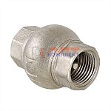 | 834706 | VLC-999007 | VT.151.N.07 | Клапан обратный 1 1/4" (латунный золотник) | 1 515.00 руб. | Мало | шт |  | 0
 | 834707 | VLC-999008 | VT.151.N.08 | Клапан обратный 1 1/2" (латунный золотник) | 2 024.00 руб. | Мало | шт |  | 0
 | 834708 | VLC-999009 | VT.151.N.09 | Клапан обратный 2" (латунный золотник) | 3 019.00 руб. | Много | шт |  | 0
 | 818914 | VLC-441001 | VT.151.N.04 | Клапан обратный 1/2" (латунный золотник) (13 /208шт) | 413.00 руб. | Достаточно | шт |  | 0
 | 818915 | VLC-441002 | VT.151.N.05 | Клапан обратный 3/4" (латунный золотник) (11 /132шт) | 623.00 руб. | Мало | шт |  | 0
 | 818916 | VLC-441003 | VT.151.N.06 | Клапан обратный 1" (латунный золотник) (8 /96шт) | 937.00 руб. | Мало | шт |  | 0
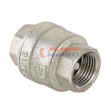 | 818917 | VLC-441004 | VT.161.N.04 | Клапан обратный 1/2" (20 /320шт) | 377.00 руб. | Много | шт |  | 0
 | 818918 | VLC-441005 | VT.161.N.05 | Клапан обратный 3/4" (15 /240шт) | 463.00 руб. | Много | шт |  | 0
 | 818919 | VLC-441006 | VT.161.N.06 | Клапан обратный 1" (10 /120шт) | 766.00 руб. | Много | шт |  | 0
 | 818920 | VLC-441007 | VT.161.N.07 | Клапан обратный 1 1/4" (6 /72шт) | 1 071.00 руб. | Много | шт |  | 0
 | 818921 | VLC-441008 | VT.161.N.08 | Клапан обратный 1 1/2" (4 /48шт) | 1 844.00 руб. | Мало | шт |  | 0
 | 818922 | VLC-441009 | VT.161.N.09 | Клапан обратный 2" (3 /24шт) | 2 624.00 руб. | Мало | шт |  | 0
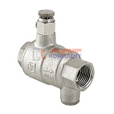 | 818923 | VLC-441010 | VT.171.N.04 | Обратный клапан с дренажем и воздухоотводчиком 1/2" (10 /60шт) | 941.00 руб. | Достаточно | шт |  | 0
 | 818924 | VLC-441011 | VT.171.N.05 | Обратный клапан с дренажем и воздухоотводчиком 3/4" (8 /32шт) | 1 355.00 руб. | Много | шт |  | 0
 | 818925 | VLC-441012 | VT.171.N.06 | Обратный клапан с дренажем и воздухоотводчиком 1" (6 /24шт) | 2 036.00 руб. | Мало | шт |  | 0
 | 818926 | VLC-441013 | VT.171.N.07 | Обратный клапан с дренажем и воздухоотводчиком 1 1/4" (3 /12шт) | 3 048.00 руб. | Достаточно | шт |  | 0
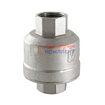 | 818927 | VLC-441014 | VT.202.N.06 | Клапан обратный для гравитационных систем 1" (3 /24шт) | 3 004.00 руб. | Мало | шт |  | 0
 | 818928 | VLC-441015 | VT.202.N.07 | Клапан обратный для гравитационных систем 1 1/4" (2 /16шт) | 5 218.00 руб. | Мало | шт |  | 0
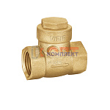 | 818935 | FIO-250001 | ZH679 | Горизонтальный обратный клапан 1/2 VR (10/160шт) | 310.00 руб. | Уточняйте | шт |  | 0
 | 818936 | FIO-250002 | ZH680 | Горизонтальный обратный клапан 3/4 VR (10/120шт) | 430.36 руб. | Уточняйте | шт |  | 0
 | 818937 | FIO-250003 | ZH681 | Горизонтальный обратный клапан 1 VR (8/64шт) | 687.48 руб. | Уточняйте | шт |  | 0
 | 818938 | FIO-250004 | ZH682 | Горизонтальный обратный клапан 11/4 VR (5/60шт) | 1 106.89 руб. | Уточняйте | шт |  | 0
 | 818939 | FIO-250005 | ZH683 | Горизонтальный обратный клапан 11/2 VR (5/60шт) | 1 356.72 руб. | Уточняйте | шт |  | 0
 | 818940 | FIO-250006 | ZH684 | Горизонтальный обратный клапан 2 VR (2/30шт) | 2 120.78 руб. | Уточняйте | шт |  | 0
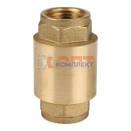 | 823106 | FIO-290002 | ZH674Q | клапан обратный пруж. VR с лат.серд. 3/4" (8/128шт) | 454.06 руб. | Уточняйте | шт |  | 0
 | 823107 | FIO-290003 | ZH675Q | клапан обратный пруж. VR с лат.серд. 1" (8/72шт) | 636.42 руб. | Мало | шт |  | 0
 | 823108 | FIO-290001 | ZH673Q | клапан обратный пруж. VR с лат.серд. 1/2" (25/240шт) | 311.83 руб. | Мало | шт |  | 0
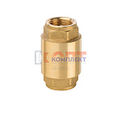 | 818929 | FIO-210001 | ZH673 | клапан обратный пруж. VR усиленый 1/2" с лат.серд. (20/160шт) | 359.24 руб. | Мало | шт |  | 0
 | 818930 | FIO-210002 | ZH674 | клапан обратный пруж. VR усиленый 3/4" с лат.серд. (12/96шт) | 534.30 руб. | Мало | шт |  | 0
 | 818931 | FIO-210003 | ZH675 | клапан обратный пруж. VR усиленый 1" с лат.серд. (8/64шт) | 793.24 руб. | Мало | шт |  | 0
 | 818932 | FIO-210004 | ZH676 | клапан обратный пруж. VR усиленый 1 1/4" с лат.серд. (4/40шт) | 1 234.54 руб. | Мало | шт |  | 0
 | 818933 | FIO-210005 | ZH677 | клапан обратный пруж. VR усиленый 1 1/2" с лат.серд. (2/32шт) | 1 794.37 руб. | Мало | шт |  | 0
 | 818934 | FIO-210006 | ZH678 | клапан обратный пруж. VR усиленый 2" с лат.серд. (2/32шт) | 2 804.61 руб. | Мало | шт |  | 0
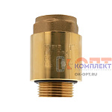 | 824526 | FIO-290004 | ZHM675 | клапан обратный пруж. с лат.серд. 1" НАР-ВН (для скважин) с доп. упл. (8/64шт) | 787.77 руб. | Много | шт |  | 0
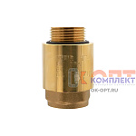 | 839444 | FIO-290005 | ZHM676 | клапан обратный пруж. VR усиленный с лат.серд. 1" ВН-НАР с доп. упл. (8/64шт) | 787.77 руб. | Уточняйте | шт |  | 0
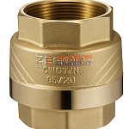 | 837287 | ZGR-000121 | FL4 | Обратный клапан Zegor усиленный 1 1/4" латунный шток (15/60шт) | 1 013.85 руб. | Уточняйте | шт |  | 0
 | 837288 | ZGR-000122 | FL5 | Обратный клапан Zegor усиленный 1 1/2" латунный шток (9/36шт) | 1 682.82 руб. | Мало | шт |  | 0
 | 833193 | ZGR-000054 | FL1 | Обратный клапан Zegor усиленный 1/2" латунный шток (35/140шт) | 362.73 руб. | Уточняйте | шт |  | 0
 | 837289 | ZGR-000123 | FL6 | Обратный клапан Zegor усиленный 2" латунный шток (3/18шт) | 2 506.39 руб. | Мало | шт |  | 0
 | 833194 | ZGR-000055 | FL2 | Обратный клапан Zegor усиленный 3/4" латунный шток (25/100шт) | 532.20 руб. | Мало | шт |  | 0
 | 833195 | ZGR-000056 | FL3 | Обратный клапан Zegor усиленный 1" латунный шток (20/80шт) | 746.27 руб. | Достаточно | шт |  | 0
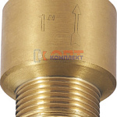 | 837297 | ZGR-000131 | FLN3P | Обратный клапан Zegor усиленный 1" НАР-ВН латунный шток (15/90шт) | 665.29 руб. | Уточняйте | шт |  | 0
 | 837298 | ZGR-000132 | FLN4P | Обратный клапан Zegor усиленный 1 1/4" НАР-ВН латунный шток (15/60шт) | 918.41 руб. | Мало | шт |  | 0
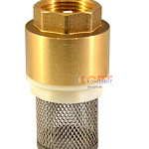 | 878733 | FIO-201001 |  | Обратный клапан латунь с сеткой 1/2" (20/120шт) | 171.00 руб. | Достаточно | шт |  | 0
 | 878734 | FIO-201002 |  | Обратный клапан латунь с сеткой 3/4" (10/80шт) | 247.94 руб. | Мало | шт |  | 0
 | 878735 | FIO-201003 |  | Обратный клапан латунь с сеткой 1" (10/80шт) | 357.69 руб. | Достаточно | шт |  | 0
 | 878736 | FIO-201004 |  | Обратный клапан латунь с сеткой 11/4" (5/50шт) | 574.27 руб. | Мало | шт |  | 0

